Hoja1
Ron(k Ohm) | 4.30E+01

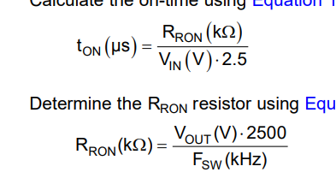
Variación de Ton
Vin | Ton(us)
32 | 0.54 | 1.8604651163
33 | 0.52
34 | 0.51
35 | 0.49
36 | 0.48

Variación de Fsw
Vout | Fsw(kHz)
12 | 697.67
16 | 930.23
17 | 988.37
18 | 1046.51
19 | 1104.65
20 | 1162.79
21 | 1220.93
22 | 1279.07
23 | 1337.21
24 | 1395.35
25 | 1453.49
26 | 1511.63
27 | 1569.77
28 | 1627.91
29 | 1686.05

